Hoja1
MATRIZ DE ADYACENCIA

 | A | B | C | D | E | F
A | - | 4 | 3 | 1 | - | -
B | - | - | - | - | - | 4
C | - | - | - | - | 7 | -
D | - | - | - | - | 5 | -
E | - | - | - | - | - | 3
F | - | - | 2 | - | - | -

 | MATRIZ DE ADYACENCIA BOOLEANA

 | A | B | C | D | E | F
A | 0 | 1 | 1 | 1 | 0 | 0
B | 0 | 0 | 0 | 0 | 0 | 1
C | 0 | 0 | 0 | 0 | 1 | 0
D | 0 | 0 | 0 | 0 | 1 | 0
E | 0 | 0 | 0 | 0 | 0 | 1
F | 0 | 0 | 1 | 0 | 0 | 0

 |  | W1

 | A | B | C | D | E | F
A | 0 | 1 | 1 | 1 | 0 | 0
B | 0 | 0 | 0 | 0 | 0 | 1
C | 0 | 0 | 0 | 0 | 1 | 0
D | 0 | 0 | 0 | 0 | 1 | 0
E | 0 | 0 | 0 | 0 | 0 | 1
F | 0 | 0 | 1 | 0 | 0 | 0

 |  |  |  | W2

 |  |  | A | B | C | D | E | F
 |  | A | 0 | 1 | 1 | 1 | 0 | 1
 |  | B | 0 | 0 | 0 | 0 | 0 | 1
 |  | C | 0 | 0 | 0 | 0 | 1 | 0
 |  | D | 0 | 0 | 0 | 0 | 1 | 0
 |  | E | 0 | 0 | 0 | 0 | 0 | 1
 |  | F | 0 | 0 | 1 | 0 | 0 | 0

 |  |  |  | W3

 |  |  | A | B | C | D | E | F
 |  | A | 0 | 1 | 1 | 1 | 1 | 1
 |  | B | 0 | 0 | 0 | 0 | 0 | 1
 |  | C | 0 | 0 | 0 | 0 | 1 | 0
 |  | D | 0 | 0 | 0 | 0 | 1 | 0
 |  | E | 0 | 0 | 0 | 0 | 0 | 1
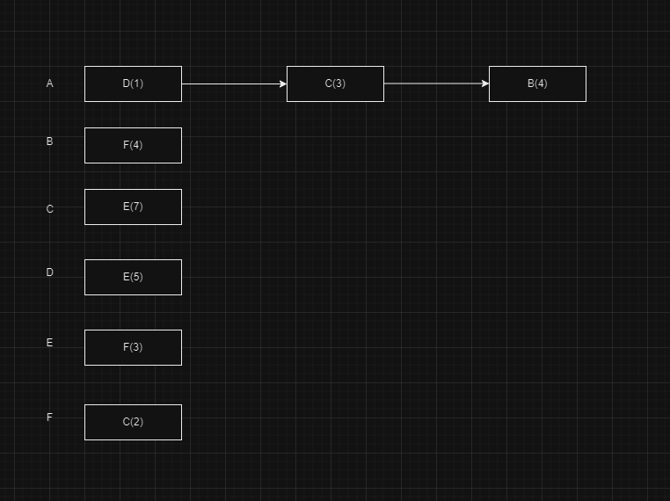
 |  | F | 0 | 0 | 1 | 0 | 1 | 0

 |  |  |  | W4
 |  |  | A | B | C | D | E | F
 |  | A | 0 | 1 | 1 | 1 | 1 | 1
 |  | B | 0 | 0 | 0 | 0 | 0 | 1
 |  | C | 0 | 0 | 0 | 0 | 1 | 0
 |  | D | 0 | 0 | 0 | 0 | 1 | 0
 |  | E | 0 | 0 | 0 | 0 | 0 | 1
 |  | F | 0 | 0 | 1 | 0 | 1 | 0

 |  |  |  | W5

 |  |  | A | B | C | D | E | F
 |  | A | 0 | 1 | 1 | 1 | 1 | 1
 |  | B | 0 | 0 | 0 | 0 | 0 | 1
 |  | C | 0 | 0 | 0 | 0 | 1 | 0
 |  | D | 0 | 0 | 0 | 0 | 1 | 0
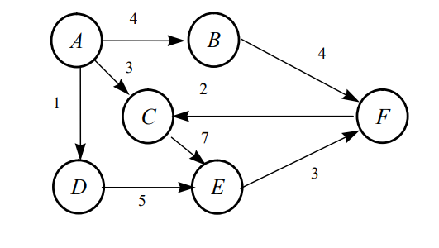
 |  | E | 0 | 0 | 0 | 0 | 0 | 1
 |  | F | 0 | 0 | 1 | 0 | 1 | 0

 |  |  |  | W6 | CERRADURA TRANSITIVA

 |  |  | A | B | C | D | E | F
 |  | A | 0 | 1 | 1 | 1 | 1 | 1
 |  | B | 0 | 0 | 1 | 0 | 1 | 1
 |  | C | 0 | 0 | 1 | 0 | 1 | 1
 |  | D | 0 | 0 | 1 | 0 | 1 | 1
 |  | E | 0 | 0 | 1 | 0 | 1 | 1
 |  | F | 0 | 0 | 1 | 0 | 1 | 1

